VLT_jeHaus_FBH
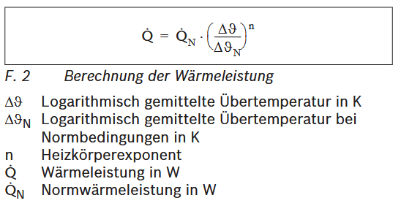
Beispielrechnung |  |  |  |  |  |  | 21°C in SIM
Allgemeine Annahmen |  |  |  |  |  |  |  |  |  |  |  |  |  |  | Vorgehensweise
 |  |  |  |  | Raumtemperatur | T_innen | 21 | °C |  |  |  |  |  |  | Annahme von Normbedingungen (VLT, RLT, Raumtemp.) bei Bestands-Wärmebedarf und ausrechnen der log. Übertemperatur unter diesen Bedingungen. Durch SIMs sind geringere Wärmebedarfe gegeben. Ausrechnen der neuen log. Übertemperatur über die alte und die beiden Wärmebedarfe (alt & neu). Abziehen der Differenz aus alter und neuer log. Übertemperatur von der alten VLT und RLT als Ausgangswert. Überprüfen, ob benötigte Übertemperatur durch neue VLT & RLT erreicht werden kann.
 |  |  |  |  | Typische Annahme für Heizkörperexponent | n | 1 | -
 |  |  |  |  | Außengrenztemperatur |  | 21 | °C
 |  |  |  |  | Normaußentemperatur |  | -7 | °C
Normbedingungen
 |  |  |  |  | benötigte Heizleistung Ausgangsfall | P1 | 40 | kW
 |  |  |  |  | Annahme: VL-Temp. Im Ausgangsfall | T_VL1 | 75 | °C
 |  |  |  |  | Annahme: RL-Temp. Im Ausgangsfall | T_RL1 | 65 | °C
 |  |  |  |  | log. Übertemperatur im Ausgangsfall | T_Über1 | 48.829 | K

$$∆θ_{neu}=∆θ_{Norm}∗{\left(\frac{Q_{neu}}{Q_{Norm}}\right)}^{1/n}$$
neuer Fall, z.B. Saniert und notwendige log. Übertemperatur (unter der Annahme, dass kein Heizkörper gewechselt wird)
 |  |  |  |  | benötigte Heizleistung Ausgangsfall | P2 | 30 | kW

 |  |  |  |  | durch Anwendung der Formel rechts, neue notwendige log. Übertemperatur | T_Über2_Soll | 36.622 | K

 |  |  |  |  |  | Diff | 12.207 | K
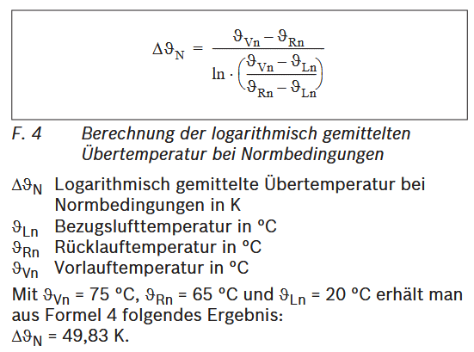
neues Temperaturpaar und Kontrolle
 |  |  |  |  | berechnete VL-Temp. Im neuen Fall (als Ausgangspunkt) | T_VL2 | 62.793 | °C
 |  |  |  |  | berechnete RL-Temp. Im neuen Fall (als Ausgangspunkt) | T_RL2 | 52.793 | °C

 |  |  |  |  | Auswahl einer passenden VL-Temperatur | T_VL2 | 65.5 | °C
 |  |  |  |  | Auswahl einer passenden RL-Temperatur | T_RL2 | 55.5 | °C

 |  |  |  |  | Kontrolle: neue Übertemperatur | T_Über2_Ist | 39.288 | K

 | Basissanierung |  |  |  |  |  | Ambitionierte Sanierung |  |  |  | Unsaniert
 |  | FVR | SB | SpS | TV |  | FVR | SB | SpS | TV | FVR | SB | SpS | TV
 | T_innen | 21 | 21 | 21 | 21 |  | 21 | 21 | 21 | 21 | 21 | 21 | 21 | 21
 | n | 1 | 1 | 1 | 1 |  | 1 | 1 | 1 | 1 | 1 | 1 | 1 | 1

 | Normbedingungen |  |  |  |  |  | Normbedingungen
 | P1 | 51 | 142 | 133 | 36 |  | 51 | 142 | 133 | 36 | 51 | 142 | 133 | 36
Annahme Ausgangszustand --> große Auswirkung | T_VL1 | 75 | 75 | 75 | 75 |  | 75 | 75 | 75 | 75 | 75 | 75 | 75 | 75
 | T_RL1 | 65 | 65 | 65 | 65 |  | 65 | 65 | 65 | 65 | 65 | 65 | 65 | 65
 | T_Über1 | 48.829 | 48.829 | 48.829 | 48.829 |  | 48.829 | 48.829 | 48.829 | 48.829 | 48.829 | 48.829 | 48.829 | 48.829

 | Bedingungen Basissanierung |  |  |  |  |  | Bedingungen amb. Sanierung
 | P2 | 44 | 127 | 113 | 33 |  | 32 | 98 | 94 | 20

 | T_Über2_Soll | 42.127 | 43.671 | 41.487 | 44.760 |  | 30.638 | 33.699 | 34.511 | 27.127

 | Diff | 6.702 | 5.158 | 7.343 | 4.069 |  | 18.191 | 15.130 | 14.318 | 21.702

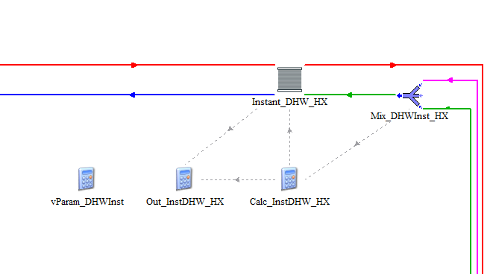
 | Ergebnis Basissanierung |  |  |  |  |  | Ergebnis Ambitionierte Sanierung
 | T_VL2 | 68.298 | 69.842 | 67.657 | 70.931 |  | 56.809 | 59.870 | 60.682 | 53.298
 | T_RL2 | 58.298 | 59.842 | 57.657 | 60.931 |  | 46.809 | 49.870 | 50.682 | 43.298

 | T_VL2 | 68.3 | 69.8 | 67.7 | 70.9 |  | 56.8 | 59.9 | 60.7 | 53.3
 | T_RL2 | 58.3 | 59.8 | 57.7 | 60.9 |  | 46.8 | 49.9 | 50.7 | 43.3

 | T_Über2_Ist | 42.102 | 43.609 | 41.499 | 44.714 |  | 30.528 | 33.653 | 34.459 | 26.992

